G-11.5.
G-11.5. Gráfico del tráfico comercial aéreo. Evolución del número de pasajeros en los aeropuertos de la Región de Murcia. |  | Índice

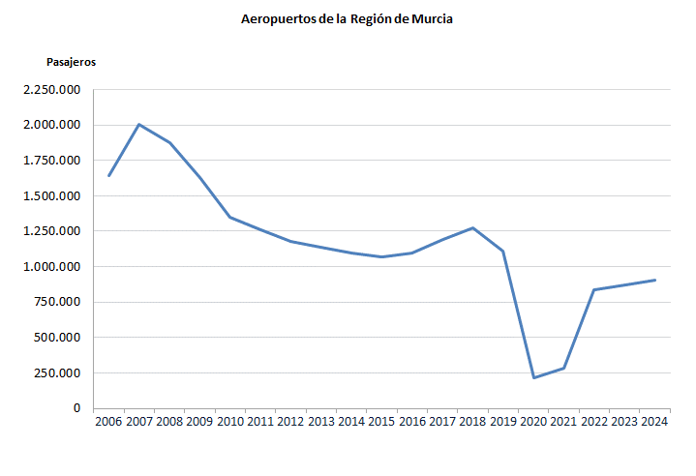

 | No incluye pasajeros en tránsito.
 | El 14 de enero de 2019, el aeropuerto de Murcia-San Javier cesa su actividad. El 15 de enero de 2019 el Aeropuerto Internacional de la Región de Murcia comienza su servicio.

 | Se contabilizan los datos de ambos aeropuertos.

 | Fuente: Aeropuertos Españoles y Navegación Aérea (Aena)

G-11.6.
G-11.6. Gráfico del tráfico comercial aéreo. Evolución del número de operaciones en los aeropuertos de la Región de Murcia. |  | Índice

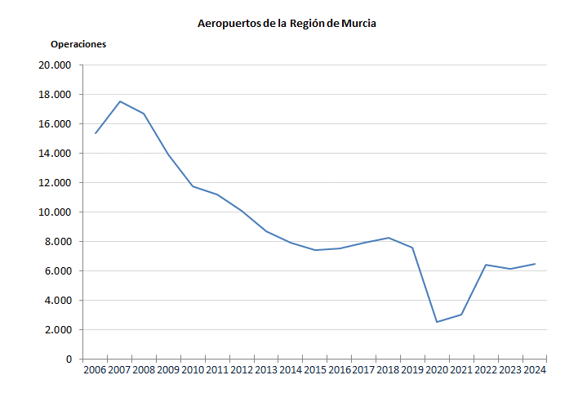

 | El 14 de enero de 2019, el aeropuerto de Murcia-San Javier cesa su actividad. El 15 de enero de 2019 el Aeropuerto Internacional de la Región de Murcia comienza su servicio.

 | Se contabilizan los datos de ambos aeropuertos.

 | Fuente: Aeropuertos Españoles y Navegación Aérea (Aena)

